汇总
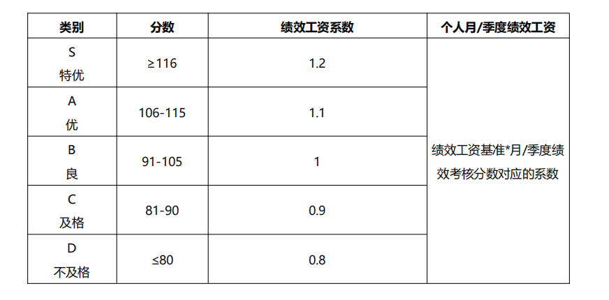
2026年 02 月 研发 部/中心绩效明细表
序号 | 部门 | 岗位 | 姓名 （点击进入） | 绩效分数 | 绩效系数 | 绩效等级 | 绩优或绩差人员关键事实说明
1 | 开发部 | 前端主管 | 吴铝 | 90.00 | 0.90
2 |  | 前端开发 | 文武 | 103.00 | 1.00
3 |  | 前端开发 | 陈方杰 | 110.00 | 1.10
4 |  | 前端开发 | 唐尧 | 100.00 | 1.00
5 |  | 前端开发 | 陈铁梁 | 95.00 | 1.00
6 |  | 前端开发 | 李金涛 | 100.00 | 1.00
7 |  | 前端开发 | 刘子昱 | 95.00 | 1.00 |  | 严重线上问题
8 |  | 前端开发 | 戴婕妤 | 98.00 | 1.00 |  | AI提效和高强度任务
9 |  | 前端开发 | 熊思 | 98.00 | 1.00 |  | AI提效和高强度任务
10 |  | 前端开发 | 曹振辉 | 93.00 | 1.00
11 |  | 前端开发 | 方乐 | 92.00 | 1.00
12 |  | 前端开发 | 汤显文 | 95.00 | 1.00
13 |  | 前端开发 | 刘奕君 | 97.00 | 1.00
14 |  | 前端开发 | 周树梧 | 100.00 | 1.00
15
16
平均值 |  |  |  | 97.00 | 0.98

部门负责人绩效系数 |  |  | 绩效系数>1 | 绩效系数=1 | 绩效系数<1 |  | 合计
1 |  |  | 2 | 8 | 2 |  | 12
 |  | 实际占比 | 17% | 67% | 17%
 |  | 正常区间 | 10% | 70% | 20%

备注说明： 为执行预算管理促进部门利润达成同时激发人员动能，部门绩效结果强正态721分布，人员分配权限归部门总监所有，规则如下： 部门负责人绩效系数≥1时，70%系数＝1，20%系数＞1，10%系数小于1； 部门负责人绩效系数＜1时，70%系数＝1，20%系数＜1，10%系数＞1。 针对部门绩优或绩差人员需总监做关键事实说明。 举例： 部门人数8人(不含负责人)，部门负责人4月绩效86分<100分，故部门正态分布： 1、70%系数(8*0.7=5人)＝1， 2、20%系数（8*0.2=2人）＞1 3、10%系数(8*0.1=1人)<1

